3層データバインドを正しく活用しよう（前編）
1 | なぜASP.NET Webフォームアプリケーションなのか

 | ASP.NETで作成できるアプリケーションには今回取り扱うWebフォームの他に、MVC（Model-View-Controller）モデルで開発する、
 | ASP.NET MVCもあります。

 | 1 | ASP.NET Webフォーム

 |  | ① | サーバーコントロールを用いたイベント駆動型
 |  | ② | 生成されるHTMLはサーバーコントロールによって組み立てられる

 | 2 | ASP.NET MVC

 |  | ① | MVCモデル
 |  | ② | 生成されるHTMLは自分で組み立てる

 | ASP.NET Webフォームは、その特徴から「少ないコードを元に自動生成を行う」ことで開発効率を向上できます。
 | この特性は、業務アプリケーションのようにある程度決まったパターンで各種機能を作成できる場合、最大の威力を発揮します。
 | 業務アプリケーションでよくある「一覧表示」「ページング」「明細表示」「編集」といったパターンは、全て専用のサーバーコントロール
 | が用意されているので、ほとんどUI（User Interface）のコードを書かずに作成することも可能です。

 | しかし、Webフォームアプリケーションにも弱点があります。作成するアプリケーションを「型」にはめることで効率化を図っているため、
 | その型から外れた動作や見た目を求めると途端に難易度が上がる点です。

 | その例の一つが、きれいなHTMLの作成です。Webフォームでは背後で大量のHTMLが生成されるため、開発者が意図したとおりに
 | 出力されるとは限りません。
 | このため、UIデザインをデザイナーに行ってもらったとしても、その結果をそのまま使うことが難しいのです。こういったケースでは
 | ASP.NET WebフォームではなくASP.NET MVCを採用し、自分でHTMLを組み立てるやり方をとった方がよいでしょう。

 | この連載では、ASP.NET Webフォームの利点を生かしつつ、開発効率性や保守性を意識した業務アプリケーションの作成方法を、
 | 引っ掛かりやすいポイントと合わせて紹介していきます。

2 | 本連載で作成するアプリケーション

 | 業務アプリケーションの例として、以下のような「会議室予約システム」をサンプルに取り上げます。

 | ① | システム名はMRRS（Meeting-Room Reservation System）
 | ② | 対象会議室、空き時間を調べ、会議室の予約を行える
 | ③ | 会議室は場所情報も持つ
 | ④ | 予約情報は、予約日時（From-To）、会議室、用途、備考を持つ

3 | 必要な環境

 | サンプルアプリケーションは、以下の環境で作成することを前提としています。

 | ① | Visual Web Developer 2010 SP1（以下VWD）
 | ② | C#
 | ③ | IIS Express 7.5
 | ④ | SQLCE（SQL Server Compact） 4.0
 | ⑤ | EF（Entity Framework） 4.3

4 | 3層データバインド

ASP.NET Webフォームアプリケーションのデータバインドは、その実装方法により「2層データバインド」と「3層データバインド」
に分類できます。

 | 1 | 2層データバインドと3層データバインド

 |  | 2層データバインドとは、データバインドコントローラと、SqlDataSourceコントロール、LinqDataSourceコントロール、
 |  | EntityDataSouceコントロールなどの「コントロール自体が直接データアクセスを行うデータソースコントール」を
 |  | 利用したデータバインドのことです。

 |  | プレゼンテーション層とデータ層の2層でデータバインドを行うことから、そのように呼ばれています。

 |  | 構造がシンプルなため、ASP.NET Webフォームアプリケーションの入門記事では二層データバインドが良く使われている。

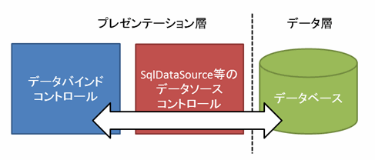

 |  | これに対して三層データバインドは、データバインドコントロールと、ObjectDataSouceコントロール（プレゼンテーション層）、
 |  | ObjectDataSoucekコントロールから呼び出すロジック層（※１）、データ層の三層でデータバインドを行い、プレゼンテーション層
 |  | から直接データアクセスを行わないようにする方法です。

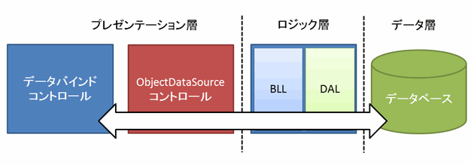

 |  | ※１ | ロジック層は、その内部でさらにビジネスロジックを実装するビジネスロジック層（BLL：Bisiness Logic Layer）と、
 |  |  | 実際にデータアクセスを行うデータアクセス層（DAL：Data Access Layer)に分けるのが一般的です。

 | 2 | 2層データバインドの問題

 |  | 見た目はシンプルな2層データバインドですが、実際にアプリケーションを作成していく上では少し問題があります。

 |  | 以下のコード例で説明しましょう。

 |  | これはTextBoxコントロールで入力した場所名を条件に、EntityDataSourceコントロールを使い、データを取得する例です。

 |  | <asp:TextBox ID="LocationNameTextBox" runat="server"></asp:TextBox>
 |  | <asp:EntityDataSource ID="LocationsEntityDataSource" runat="server"
 |  | ContextTypeName="DAL.MRRSEntities" EntitySetName="Locations"
 |  | Where="it.LocationName like '%' + @LocationName + '%'"> <%-- ① --%>
 |  | <WhereParameters>
 |  | <asp:ControlParameter ControlID="LocationNameTextBox"
 |  | Name="LocationName" PropertyName="Text" Type="String"
 |  | DefaultValue="%" /> <%-- ② --%>
 |  | </WhereParameters>
 |  | </asp:EntityDataSource>

 |  | 上記のビューにビジネスロジックが埋め込まれていることが問題になります。

 |  | ① | ビューにEntitySqlが直接埋め込まれている。
 |  | ② | 検索条件を指定しなかった時の扱いがビューに直接記載されている

 |  | 例で用いたEntityDataSourceコントロールを始め、2層データバインドに用いるデータソースコントロールを使用する場合、
 |  | 検索条件や抽出項目などをaspxファイルに直接記述する必要があります。
 |  | そのため、本来データの入力、表示を行うためのビューであるaspxファイルに、ビジネスロジックが入り込んでしまうのです。

 |  | このような構造にすると、ビジネスロジックを変更するには、必ずビューを変更する必要が生じてしまい、保守性に難があります。
 |  | そして、データアクセステクノロジを変更したくても、ビューが従来のデータアクセステクノロジに固定されてしまうため、簡単には変更できません。

 |  | また、ビジネスロジックをテストするには必ずアプリケーションを動作させなければならず、コードによる自動化テストの恩恵を
 |  | 受けることができません。

 |  | その他にも、記述したEntity SQLはコンパイラによる構文チェックは行われません。

 |  | たったこれだけのコードですが、2層データバインドでは多くの問題を抱えていることが分かったのではないかと思います。

 | 3 | 3層データバインドを用いるべき理由

 |  | 2層データバインドはこういった問題があるため、実際にアプリケーションを開発する際には、3層データバインドを主に使用することを
 |  | お勧めします。3層データバインドを用いることで、問題は以下のように解決されます。

 |  | 1 | ビジネスロジックがビューから分離される

 |  |  | ビジネスロジックは、専用のクラスに切り出すことができ、ビューには表示に関する情報のみが残されることになります。
 |  |  | また、切り出したクラスは、自動化テストを行うことが可能であるため、構造は少し複雑になりますが、生産性向上が
 |  |  | 望めます。

 |  | 2 | ビジネスロジックのコンパイルチェックが行える

 |  |  | 当然ビジネスロジックを切り出したクラスはコンパイラによる構文チェックが行われるため、コーディングミスに
 |  |  | いち早く気付くことができます。

 |  | ただ、ビジネスロジックの中でもEntity SQLを使えば同じようにコンパイラがチェックできませんので、Linq to Entityなどの
 |  | コンパイル可能なテクノロジーを使えるなら、なるべくそちらを使うようにしましょう。
 |  | もちろん、パフォーマンスなどの問題があれば、SQLを直接記載するなどの方法をとる必要があるので、必ずコンパイル可能
 |  | にしなければいけないというものではありません。

5 | 3層データバインドの実装方法

 | それでは、3層データバインドの具体的な実装方法について解説していきます。今回は、会議室予約システムの中でも、
 | 会議室のマスターデータを編集するための仕組みを実装します。

 | 1 | サンプルの画面、動作イメージ

 |  | 作成するサンプルの最終イメージは以下のようになります。

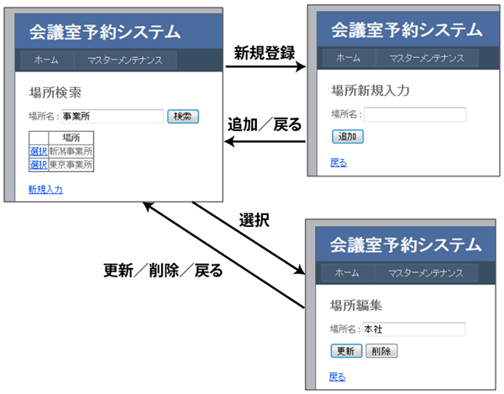

 | 2 | アプリケーションの構成

 |  | アプリケーションの構成は次の通りです。

 |  | MRRS.sln ソリューションファイル
 |  | |
 |  | +-MRRS Webサイト |  |  |  |  | ① | プレゼンテーション層
 |  | | |  |  |  |  |  | 会議室予約システムのフロントエンドとなるWebフォームや、SQLCE 4.0の
 |  | | |  |  |  |  |  | データベースファイルを配置します。
 |  | |
 |  | | |  |  |  |  | ② | ロジック層
 |  | |
 |  | +-MRRS.BLL ビジネスロジック層 プロジェクト |  |  |  |  |  | ・MRRS.BLL ビジネスロジック層
 |  | | |  |  |  |  |  | ビジネスロジックを実装するクラスを配置します。
 |  | | |  |  |  |  |  | データアクセスを行う際は、後述のデータアクセス層を経由して行うようにします。
 |  | | |  |  |  |  |  | うすることにより、データアクセステクノロジーが変化してもビジネスロジックに
 |  | | |  |  |  |  |  | 変更を加える必要がなくなります。
 |  | | |  |  |  |  |  | た、データアクセス部分をモックに差し替えるなどして、ビジネスロジック単体での
 |  | | |  |  |  |  |  | コードによる自動化テストも可能になります。
 |  | |
 |  | +-MRRS.DAL データアクセス層 プロジェクト |  |  |  |  |  | ・MRRS.DAL データアクセス層
 |  | | |  |  |  |  |  | 実際にデータアクセスを行うクラスを配置します。
 |  | | |  |  |  |  |  | データアクセスに用いるテクノロジーには最終的にビジネスロジック層が必要とする
 |  | | |  |  |  |  |  | データを返せるのなら何を利用しても構いませんし、なるべくそう作るべきです。
 |  | | |  |  |  |  |  | 例えば、接続型、非接続のデータベースへのデータアクセス、CSVファイルなどへの
 |  | | |  |  |  |  |  | ファイルアクセス、WCF（Windows Communiation Faundation）をはじめとしたネット
 |  | | |  |  |  |  |  | ワークアクセスなど、あらゆるものが使用できます。
 |  | | |  |  |  |  |  | 今回はEFコードファーストを採用し、SQLCE 4.0にアクセスします。
 |  | |
 |  | +-MRRS.Entity エンティティ プロジェクト |  |  |  |  | ③ | 各層共通

 |  |  |  |  |  |  |  | ・MRRS.Entity エンティティ
 |  |  |  |  |  |  |  | 場所、会議室、予約情報といったエンティティクラスを配置します。
 |  |  |  |  |  |  |  | 定義したエンティティクラスは、Webサイト、ビジネスロジック層、データアクセス層
 |  |  |  |  |  |  |  | すべてで参照が可能とします。
 |  |  |  |  |  |  |  | 今回はEFコードファーストに対応したPOCO（Plain-Old CLR Object）として作成します。

 | 3 | サンプルで使用するデータベース

 |  | 今回はEFコードファーストを用いて、自動的にテーブルを生成します。
 |  | よって自分でテーブル構造を直接変更することはありませんが、作成されるテーブルの最終イメージを持っておいた方がよいでしょう。

 |  | 作成されるテーブルは以下のようになります（「*」の列は、いずれも自動連番の主キー）。

 |  | Locationsテーブルの定義
 |  | 列名 |  |  | データ型 |  |  | NULLを許容 |  |  | 概要
 |  | * LocationId |  |  | int |  |  | FALSE |  |  | ID
 |  | LocationName |  |  | nvarchar(50) |  |  | FALSE |  |  | 場所

 |  | MeetingRoomsテーブルの定義
 |  | 列名 |  |  | データ型 |  |  | NULLを許容 |  |  | 概要
 |  | * MeetingRoomId |  |  | int |  |  | FALSE |  |  | ID
 |  | MeetingRoomName |  |  | nvarchar(50) |  |  | FALSE |  |  | 会議室名
 |  | LocationId |  |  | int |  |  | FALSE |  |  | その会議室がある場所のID

 |  | Reservationsテーブルの定義
 |  | 列名 |  |  | データ型 |  |  | NULLを許容 |  |  | 概要
 |  | * ReservationId |  |  | int |  |  | FALSE |  |  | ID
 |  | MeetingRoomId |  |  | int |  |  | FALSE |  |  | 予約する会議室のID
 |  | ReserveDateTimeFrom |  |  | datetime |  |  | FALSE |  |  | 予約会議日時
 |  | ReserveDateTimTo |  |  | datetime |  |  | FALSE |  |  | 予約終了日時
 |  | Purpose |  |  | nvarchar(50) |  |  | FALSE |  |  | 用途
 |  | Remarks |  |  | nvarchar(50) |  |  | FALSE |  |  | 備考

 |  | 外部キーの定義
 |  | 外部キー名 |  |  |  | FK_MeetingRooms_Locations |  |  |  | FFK_Reservations_MeetingRooms
 |  | 外部キーの基本テーブル |  |  |  | MeetingRooms |  |  |  | Reservations
 |  | 外部キー列 |  |  |  | LocationId |  |  |  | MeetingRoomId
 |  | 主／一意キーの基本テーブル |  |  |  | Locations |  |  |  | MeetingRooms
 |  | 主／一意キー列 |  |  |  | LocationId |  |  |  | MeetingRoomId

 | 4 | サンプルアプリケーション用Webサイトを作成する

 |  | 1 | 新しいWebサイト、ソリューションを作成する

 |  |  | VWDを起動し、"MRRS"という名前でC#の［ASP.NET Web サイト］を任意の場所に作成します。
 |  |  | 作成後、ソリューションファイルは自動的に「%USERPROFILE%\Documents\Visual Studio 2010\Projects\MRRS」
 |  |  | フォルダに作成されてしまい、Webサイトを作成したフォルダとは離れた場所に保存されているので、メニューより
 |  |  | ［ファイル］-［名前を付けて (現在のソリューション名).sln を保存］を選択し、Webサイトを作成したフォルダと同じ階層に
 |  |  | 「MRRS.sln」として保存します。

 |  | 2 | マスターページを編集する

 |  |  | Site.masterファイルを開き、まずはシステム名を表示するために、<div class="title">タグを以下のように変更します。

 |  |  | タイトル変更
 |  |  | <div class="title">
 |  |  | <h1>
 |  |  | 会議室予約システム
 |  |  | </h1>
 |  |  | </div>

 |  |  | 次に、場所のメンテナンス画面を表示するため、Menuコントロールを以下のように変更します。

 |  |  | メニューのカスタマイズ
 |  |  | <asp:Menu ID="NavigationMenu" runat="server" CssClass="menu"
 |  |  | EnableViewState="false" IncludeStyleBlock="false"
 |  |  | Orientation="Horizontal">
 |  |  | <Items>
 |  |  | <asp:MenuItem NavigateUrl="~/Default.aspx" Text="ホーム" />
 |  |  | <asp:MenuItem Text="マスターメンテナンス">
 |  |  | <asp:MenuItem NavigateUrl="~/Locations.aspx"
 |  |  | Text="場所マスター" />
 |  |  | </asp:MenuItem>
 |  |  | </Items>
 |  |  | </asp:Menu>

 | 5 | エンティティの作成

 |  | ソリューションの準備ができたら、いきなりUIから作成するのではなく、サンプルアプリケーションで使用する場所、会議室、
 |  | 予約情報の各エンティティクラスを作成していきましょう。これはUIに惑わされず、アプリケーションの機能に視点を当てて作業するためです。

 |  | 1 | クラスライブラリプロジェクトの作成

 |  |  | ソリューションに「MRRS.Entity」という名前でクラスライブラリ プロジェクトを追加します。

 |  | 2 | 場所のエンティティクラスを作成する

 |  |  | MRRS.Entityプロジェクトに「Location.cs」という名前で新しいクラスを作成し、以下のように編集します。

 |  |  | Location.cs
 |  |  | using System;
 |  |  | using System.Collections.Generic;

 |  |  | namespace MRRS.Entity
 |  |  | {
 |  |  | public class Location
 |  |  | {
 |  |  | public int LocationId { get; set; }
 |  |  | public string LocationName { get; set; }

 |  |  | public virtual ICollection<MeetingRoom> MeetingRooms { get; set; } // ①
 |  |  | }
 |  |  | }

 |  |  | エンティティクラスの名前や各プロパティの名前は、そのままEFコードファーストにより生成されるテーブルの名前や列名になります。

 |  |  | また、①のプロパティは「ナビゲーションプロパティ」と呼ばれるもので、リレーションをもったテーブルとの関連を表します。
 |  |  | 今回の例では、その場所に所属する会議室を表すMeetingRoomクラスとの1：nの関係を表現します。

 |  |  | virtualキーワードやIcollection<T>ジェネリックコレクションインタフェースを用いるのはEFを利用するための都合になります。

 |  |  | その他、プロパティ名の命名にはルールがあり、ルールに従うことで、自動的に主キーや外部キーが設定されます。

 |  |  | そのルールを以下に簡単にまとめます。

 |  |  | Entity Frameworkの主なルール
 |  |  | ルール |  |  |  | 挙動

 |  |  | int型の（自身のエンティティ名）Idプロパティ |  |  |  | 自動連番の主キーとして設定

 |  |  | int型の（エンティティ名)Idプロパティ |  |  |  | 指定したエンティティへの外部キーとして設定

 |  |  | エンティティ型の（エンティティ名）プロパティ |  |  |  | 指定したエンティティへの1体1のナビゲーションプロパティ（対象エンティティのオブジェクトを設定）

 |  |  | ICollection<エンティティク型>型の（エンティティ名）sプロパティ |  |  |  | 指定したエンティティへの1対Nのナビゲーションプロパティ（対象エンティティのオブジェクトをコレクションとして設定）

 |  | 3 | 会議室、予約情報エンティティクラスを作成する

 |  |  | MeetingRoom.cs
 |  |  | using System;
 |  |  | using System.Collections.Generic;

 |  |  | namespace MRRS.Entity
 |  |  | {
 |  |  | public class MeetingRoom
 |  |  | {
 |  |  | public int MeetingRoomId { get; set; }
 |  |  | public string MeetingRoomName { get; set; }
 |  |  | public int LocationId { get; set; } |  |  |  |  |  | // ①

 |  |  | public virtual Location Location { get; set; } // ②
 |  |  | public virtual ICollection<Reservation> Reservations { get; set; } // ③
 |  |  | }
 |  |  | }

 |  |  | Reservation.cs
 |  |  | using System;

 |  |  | namespace MRRS.Entity
 |  |  | {
 |  |  | public class Reservation
 |  |  | {
 |  |  | public int ReservationId { get; set; }
 |  |  | public int MeetingRoomId { get; set; } // ①
 |  |  | public DateTime ReserveDataFrom { get; set; }
 |  |  | public DateTime ReserveDateTo { get; set; }
 |  |  | public string Purpose { get; set; }
 |  |  | public string Remarks { get; set; }

 |  |  | public virtual MeetingRoom MeetingRoom { get; set; } // ②
 |  |  | }
 |  |  | }

 |  |  | ① | 予約した会議室のIDを定義
 |  |  | ② | 予約した会議室のナビゲーションプロパティを定義

3層データバインドを正しく活用しよう（後編）
1 | 三層データバインドの実装方法

 | 1 | データアクセス層の作成

 |  | データアクセス層の実装にはリポジトリパターンを適用し、ビジネスロジック層から直接Entity Framework（EF）を用いたデータアクセスを行わないようにします。

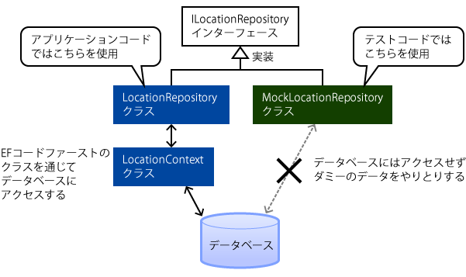

 |  | リポジトリパターンを使うことで、アプリケーションコードからはデータベースにアクセスするように、テストコードからはモック（注1）を使い
 |  | ダミーデータのやり取りをするようにできます。これにより、実際にアプリケーションを動作させずに、ビジネスロジックの開発を効率よく
 |  | 進めることができます。

 |  | では、データアクセス層を実際に作成していきましょう。

 |  | 1 | データアクセス層プロジェクトを作成する

 |  | 2 | EFをプロジェクトに組み込む

 |  |  | Install-Package EntityFramework

 |  | 3 | EFによるデータアクセスを行うクラスを作成する

 |  |  | MRRSContext.cs
 |  |  | using System;
 |  |  | using System.Data.Entity;

 |  |  | namespace MRRS.DAL
 |  |  | {
 |  |  | public class MRRSContext : DbContext // (1) | System.Data.Entity.DbContextクラスを継承する
 |  |  | {
 |  |  | public MRRSContext() :
 |  |  | {
 |  |  | }

 |  |  | public DbSet<Location> Locations { get; set; } // (3) |  | DbSet型のプロパティを、使用するエンティティの分定義する
 |  |  | public DbSet<MeetingRoom> MeetingRooms { get; set; }
 |  |  | public DbSet<Reservation> Reservations { get; set; }
 |  |  | }
 |  |  | }

 |  | 4 | リポジトリーインターフェイス、クラスを作成する

